Graf č. 1
 | Graf č. 1
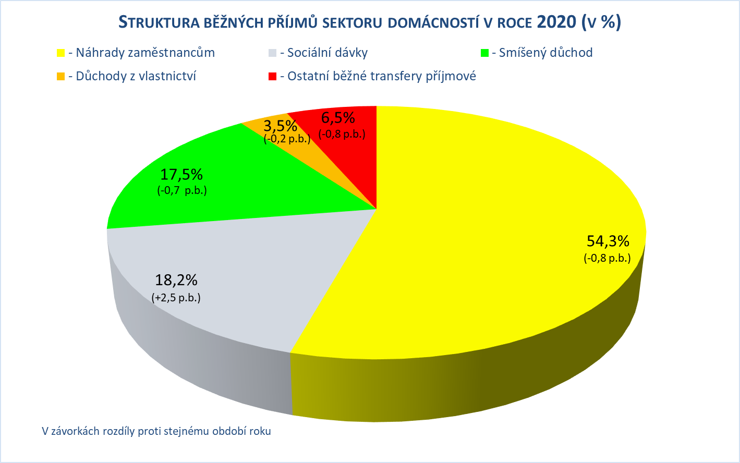

Zpracováno z předběžných údajů ČSÚ

Graf č. 2
 | Graf č. 2
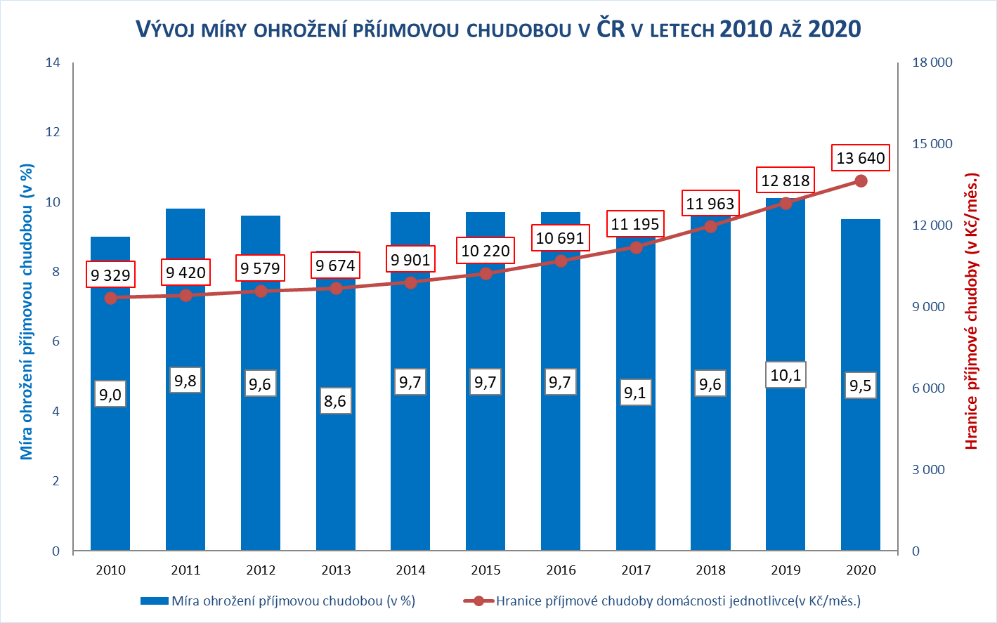

Zpracováno z údajů ČSÚ

Graf č. 3
 | Graf č. 3
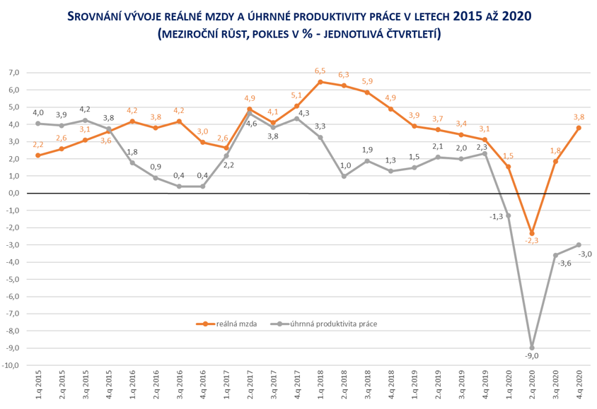

Zpracováno z údajů ČSÚ

Graf č. 4
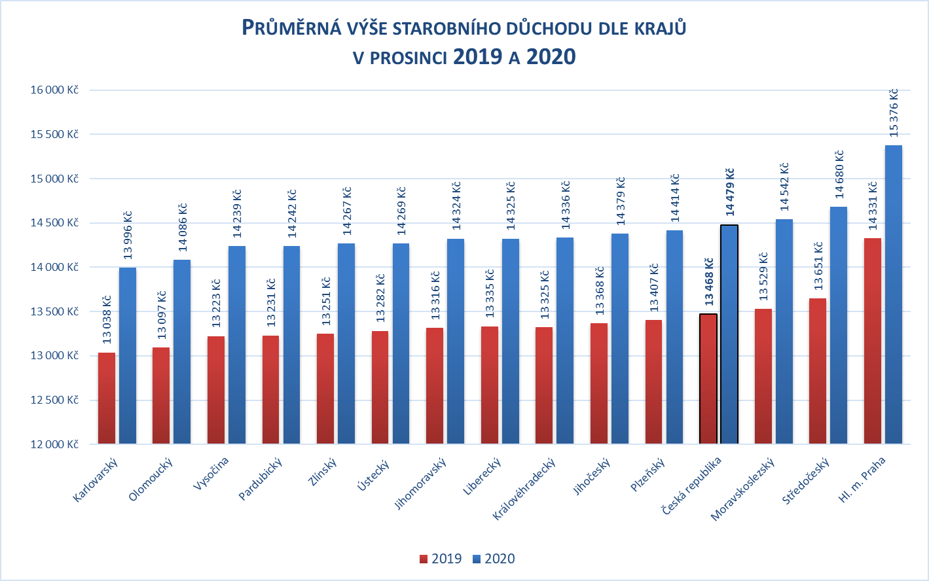
 | Graf č. 4

1) včetně poměrného starobního důchodu
Zpracováno z údajů ČSSZ

Graf č. 5
 | Graf č. 5
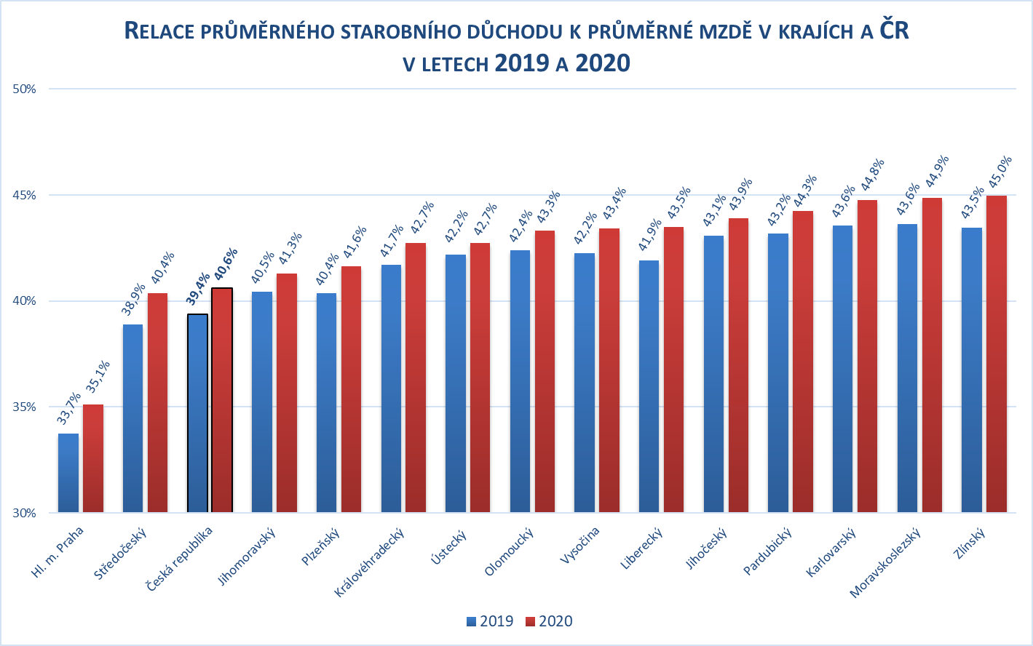

Zpracováno z údajů ČSSZ

Graf
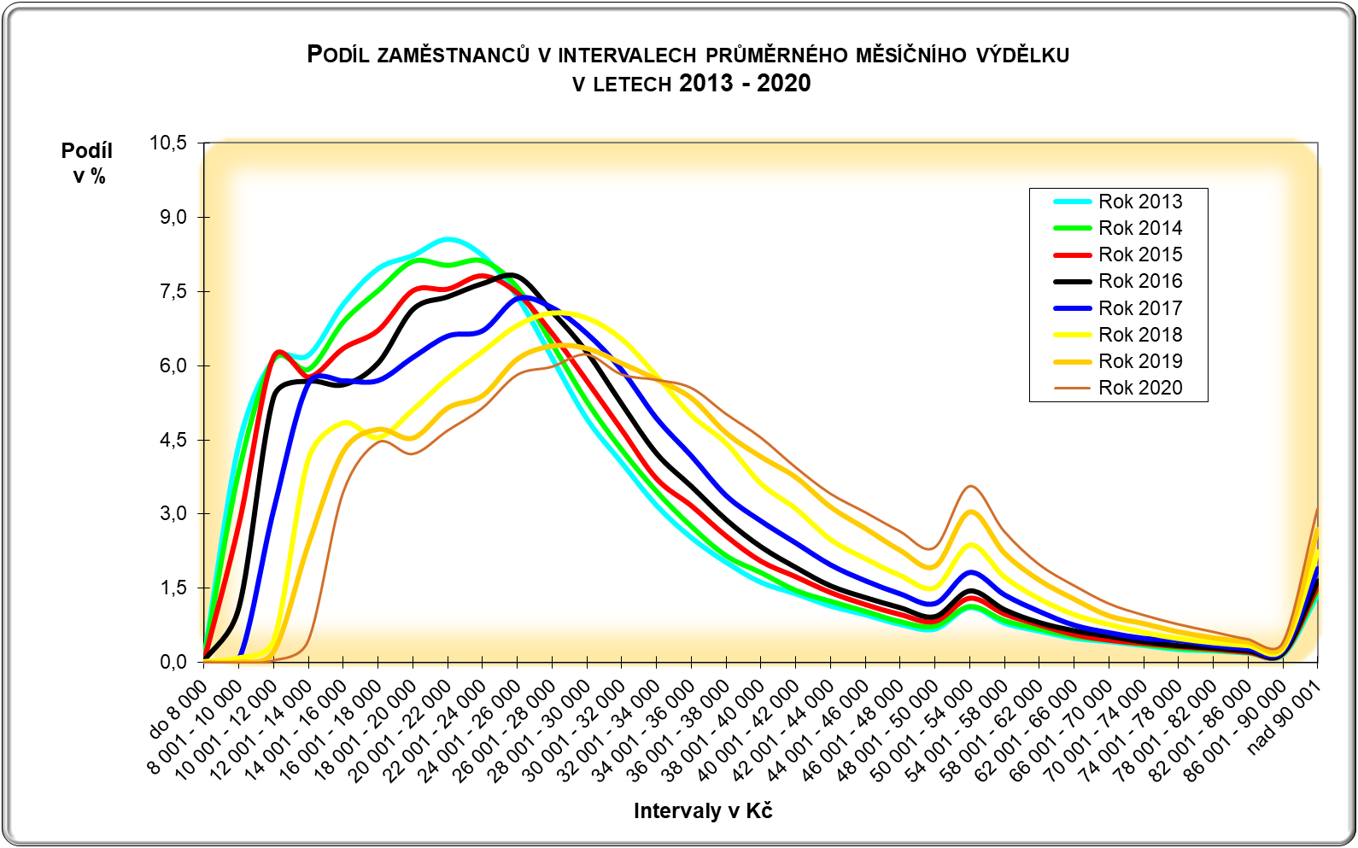

CR-M7.1z
ISPV - speciální výstupy |  | Rok 2020 |  |  |  |  | CR-M7.1z

Hrubá měsíční mzda podle kategorií zaměstnání

kategorie zaměstnání | počet zaměstnanců | diferenciace |  |  |  |  | průměr
 |  | 1. decil | 1. kvartil | medián | 3. kvartil | 9. decil | hodnota
 | tis. osob | Kč/měs | Kč/měs | Kč/měs | Kč/měs | Kč/měs | Kč/měs

D Manuální pracovníci | 1,632.4 | 17,020 | 21,315 | 27,598 | 34,618 | 41,999 | 29,000
T Nemanuální pracovníci | 1,917.0 | 22,951 | 30,295 | 39,907 | 52,649 | 73,660 | 46,639
CELKEM | 3,549.4 | 18,742 | 24,900 | 33,256 | 44,256 | 60,142 | 38,527

Relace (%) D/T |  | 74.2 | 70.4 | 69.2 | 65.8 | 57.0 | 62.2

manuální pracovníci - zaměstnanci s převážně manuálním charakterem práce (hlavní třída 4-9)
nemanuální pracovníci - zaměstnanci s převážně nemanuálním charakterem práce (hlavní třída 1-5)

 | D Manuální pracovníci | T Nemanuální pracovníci | CELKEM
1. decil | 17019.925 | 22950.8403 | 18742.3251
1. kvartil | 21314.8321 | 30295.2896 | 24900.3368
medián | 27598.2739 | 39906.6911 | 33255.669
3. kvartil | 34618.3838 | 52649.1337 | 44256.1462
9. decil | 41998.9271 | 73659.8032 | 60141.6807

